關卡規格
導航器 | 關卡編號 | 內容 | 跳轉
 |  | 更新紀錄 | 跳轉
 | L9 | 房間總表 | 跳轉
 | L0 | 房間總表 | 跳轉
 |  | 路線編排 | 跳轉
 |  | 碎片數值 | 跳轉
 | L1 | 房間總表 | 跳轉
 |  | 路線編排 | 跳轉
 |  | 碎片數值 | 跳轉
 | L2 |  | 跳轉
 |  |  | 跳轉
 |  |  | 跳轉

更新紀錄 | 20240509 | 巧：L0、L1問題處修改（房間配置、怪物數、新增信物房避免與BOSS混淆
 | 20240507 | 巧：修改L1
 | 20240507 | 飛：L1新增規則 |  |  |  | 超過這排不要新增新排 把舊的刪掉!!

 | L9

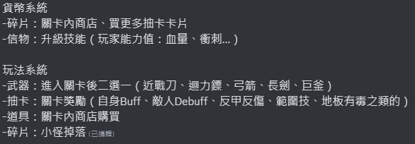
 | 1. 房間總表
 | 場景編號 | 場景名稱 | 內容 |  | UI需求
 | L9_1 | 太空船大廳Lobby | (1) 玩家重生位置 (2) 放在不同地方拿到的戰利品 |  | (1) 地圖&進入場景時顯示場景名稱
太空船 | L9_2 | 星系入口Entry | (1) 通往不同章節 (2) 拱門會有未開放關卡/開放關卡/通關的差異 |  | (1) 顯示開放關卡所需通關次數 (2) 【未開放關卡】字樣 (3) 地圖&進入場景時顯示場景名稱
Aircraft | L9_3 | 星盤Skill | (1) 使用碎片學習新技能 (2) 測試新技能 |  | (1) 目前碎片持有數量 (2) 技能星盤&升級說明 (3) 地圖&進入場景時顯示場景名稱
 | L9_4 | 開發部Laboratory | (1) 使用碎片購買新卡片功能 (2) 圖鑑庫展示已獲得過的卡片功能 (3) 透過怪物掉落物購買新道具 |  | (1) 目前碎片持有數量 (2) 商店說明 (3) 新卡片教學 (4) 地圖&進入場景時顯示場景名稱 (5) 合成武器、卡片畫面

 | L0 旅途始於爆炸

 | 1. 房間總表 |  | *縮寫的話三個字大寫，全名只有首字母大寫
 | 房間資訊 |  |  |  |  |  |  |  | 小怪編排
 | 場景編號 | 場景名稱 | 內容 |  | UI需求 |  | 備註 |  | 小蝙蝠 | 煤炭精 | 燭火精靈
 | L0_Boss | BOSS房 | (1) 在第一次通關時就可進入 (2) BOSS: 聖女恆星 (3) 無物件 |  | (1) 主角血量 (2) BOSS血量 (3) 技能CD與狀態列 (4) 進入場景時顯示BOSS名稱 |  | 打一半BOSS爆炸啦!!! 老爺子跳出來叫他跑 |  | 0 | 0 | 0
 | L0_Weapon | 武器間 | (1) 房間中心武器二選一 (2) 房間四周有假人可以試用武器 (3) 可破壞物 |  | (1) 主角血量 (3) 技能CD與狀態列 (3) 武器說明 (4) 小地圖&進入場景時顯示場景名稱 |  |  |  | 0 | 0 | 0
 | L0_MOB01 | 怪物房01 | (1) 怪物配置: 燭火 (2) 預計掉落物: 碎片 |  | (1) 主角血量 (2) 技能CD與狀態列 (3) (當拿到碎片時)持有碎片數量 (4) 小地圖 (5) 通門口之下關ICON |  |  |  | 0 | 0 | 3
 | L0_MOB02 | 怪物房02 | (1) 怪物配置: 蜘蛛 (2) 預計掉落物: 碎片 |  |  |  |  |  | 0 | 2 | 0
 | L0_BOU01 | 獎勵房01 | (1) 怪物配置: 蜘蛛、燭火 (2) 預計掉落物: 碎片 (3) 打倒怪物後可以獲得抽卡機會 |  | (1) 主角血量 (2) 技能CD與狀態列 (3) (當拿到碎片時)持有碎片數量 (4) 小地圖 (5) 通門口之下關ICON (6) 抽卡UI |  | - 如果當關卡要有抽卡的話，需要在前一關門口有提示，把怪物配置做出與普通關卡不同的配置(更難之類的) |  | 0 | 1 | 2
有時間再做 | L0_BOU02 | 獎勵房02 | (1) 陷阱: 地板尖刺 (2) 怪物配置: 蜘蛛、燭火 (3) 預計掉落物: 碎片 (4) 打倒怪物後可以獲得抽卡機會 |  |  |  |  |  | 0 | 2 | 2

 | 2. 房間編排路線
 | 路線編號 | 場景編號
 | 1 | L0_Weapon | L0_MOB01 | L0_BOU01 | L0_MOB02 | L0_Boss

 | 3. 數值
 | (1) 小怪掉落碎片數量 |  |  | (2) 難度評估表
 | 怪物名稱 | 碎片掉落數量 |  | 怪物名稱 | 預期難度
 | 小蝙蝠 | 4 |  | 小蝙蝠 | 1
 | 煤炭精 | 10 |  | 煤炭精 | 1
 | 燭火精靈 | 8 |  | 燭火精靈 | 1
 | 聖女 | 20 |  | 地板尖刺 | 1.5 | 這項要手動加到關卡數值計算去

 | (3) 關卡碎片預估收益(有公式)
 | 關卡名稱 |  | 怪物編排 |  |  | 數值計算
 | 場景編號 | 場景名稱 | 小蝙蝠 | 煤炭精 | 燭火精靈 | 預估獲得碎片量 | 難度評估
 | L0_Boss | BOSS房 | 0 | 0 | 0 | 20 | -
 | L0_Weapon | 武器間 | 0 | 0 | 0 | 0 | 0
 | L0_MOB01 | 怪物房01 | 0 | 0 | 24 | 24 | 3
 | L0_MOB02 | 怪物房02 | 0 | 20 | 0 | 20 | 2
 | L0_BOU01 | 獎勵房01 | 0 | 10 | 16 | 26 | 3
 | L0_BOU02 | 獎勵房02 | 0 | 20 | 16 | 36 | 5.5

 | (4) 路線預估收益
 | 路線編號 | 預估獲得碎片量
 | 1 | 90

 | L1 馬戲團般的暈頭轉向

 | 1. 房間總表
 | 房間資訊 |  |  |  |  |  |  |  | 小怪編排
 | 場景編號 | 場景名稱 | 內容 |  | UI需求 |  | 備註 |  | 見習小丑貓 | 球瓶兔 | 敲鑼猴 | 箱中鬼鬼
 | L1_Boss | BOSS房 | (1) 取得4個信物後，在第五次通關L1才可進入 (2) BOSS: 小丑 (3) 無物件 |  |  |  | - 信物：可以用來獲得技能 |  | 0 | 0 | 0 | 0
 | L1_Weapon | 武器房 | (1) 房間中心武器二選一 (2) 房間四處有假人可以試用武器 |  | (1) 主角血量 (3) 技能CD與狀態列 (3) 武器說明 (4) 地圖&進入場景時顯示場景名稱 |  |  |  | 0 | 0 | 0 | 0
 | L1_Token | 信物房 | (1) 通關前4次的終點房 |  |  |  | - 信物：可以用來獲得技能 |  | 0 | 0 | 0 | 0
 | L1_MOB01 | 怪物房01 | (1) 怪物配置: 小丑貓 (2) 預計掉落物: 碎片 |  | (1) 主角血量 (2) 技能CD與狀態列 (3) (當拿到碎片時)持有碎片數量 (4) 小地圖 (5) 通門口之下關ICON |  |  |  | 4 | 0 | 0 | 0
 | L1_MOB02 | 怪物房02 | (1) 怪物配置:球瓶兔 (2) 預計掉落物: 碎片 |  |  |  |  |  | 0 | 4 | 0 | 0
 | L1_MOB03 | 怪物房03 | (1) 怪物配置: 敲鑼猴 (2) 預計掉落物: 碎片 |  |  |  |  |  | 0 | 0 | 4 | 0
 | L1_MOB04 | 怪物房04 | (1) 怪物配置: 箱中鬼 (2) 陷阱配置: 墜落球 (3) 預計掉落物: 碎片 |  |  |  |  |  | 0 | 0 | 0 | 3
 | L1_MOB05 | 怪物房05 | (1) 怪物配置: 球瓶兔、敲鑼猴 (2) 陷阱: 地板尖刺 (3) 預計掉落物: 碎片 |  |  |  |  |  | 0 | 2 | 1 | 0
 | L1_MOB06 | 怪物房06 | (1) 怪物配置: 小丑貓、箱中鬼 (2) 預計掉落物: 碎片 |  |  |  |  |  | 3 | 0 | 0 | 1
 | L1_MOB07 | 怪物房07 | (1) 怪物配置: 球瓶兔、箱中鬼 (2) 陷阱: 墜落箱 (3) 預計掉落物: 碎片 |  |  |  |  |  | 0 | 2 | 0 | 1
 | L1_BOU01 | 獎勵房01 | (1) 怪物配置: 小丑貓、球瓶兔 (2) 預計掉落物: 碎片 (3) 打倒怪物後可以獲得抽卡機會 |  | (1) 主角血量 (2) 技能CD與狀態列 (3) (當拿到碎片時)持有碎片數量 (4) 小地圖 (5) 通門口之下關ICON (6) 抽卡效果說明 |  | - 如果當關卡要有抽卡的話，需要在前一關門口有提示，把怪物配置做出與普通關卡不同的配置(更難之類的) |  | 3 | 3 | 0 | 0
 | L1_BOU02 | 獎勵房02 | (1) 怪物配置: 小丑貓、敲鑼猴 (2) 預計掉落物: 碎片 (3) 打倒怪物後可以獲得抽卡機會 |  |  |  |  |  | 3 | 0 | 3 | 0
 | L1_Store01 | 商店街 | (1) NPC: 村民 (2) 販賣三種商品(見商品目錄) |  | (1) 碎片持有數量 (2) 主角血量 |  |  |  | 0 | 0 | 0 | 0
有時間再做 | L1_NPC | NPC事件 | (1) NPC: 村民 (2) 選擇幫助村民可以獲得加成等 |  | (1) 角色對話框 (2) 電車難題選擇畫面 (3) 碎片持有數量 |  | 如果時間來得及再做 |  | 0 | 0 | 0 | 0

 | 2. 房間編排路線 |  |  |  |  |  | 如果還沒有通關四次的話，則不會跑到BOSS關 |  |  | 修拉~ 兩個都
 | 路線編號 | 場景編號 |  |  |  |  |  | 難度評估 | 預估獲得碎片量
 | 1 | L1_MOB01 | L1_MOB05 | L1_BOU01 | L1_MOB04 | L1_BOU02 | L1_Token | 37 | 211
 | 2 | L1_MOB03 | L1_BOU02 | L1_MOB01 | L1_MOB05 | L1_BOU01 | L1_Token | 36.5 | 215 | 這條也跑了兩次BOU01
 | 3 | L1_MOB07 | L1_BOU02 | L1_Store01 | L1_MOB06 | L1_MOB02 | L1_Token | 27.5 | 180
 | 4 | L1_MOB04 | L1_BOU02 | L1_MOB07 | L1_BOU01 | L1_MOB01 | L1_Token | 37 | 213
 | 5 | L1_MOB02 | L1_BOU01 | L1_MOB04 | L1_Store01 | L1_MOB07 | L1_Boss | 28 | 251

 | 3. 數值
 | (1) 小怪掉落碎片數量 |  |  |  | (2) 難度評估表
 | 怪物名稱 | 碎片掉落數量 |  |  | 怪物名稱 | 預期難度
 | 見習小丑貓 | 6 |  |  | 見習小丑貓 | 1.5
 | 球瓶兔 | 15 |  |  | 球瓶兔 | 1.5
 | 敲鑼猴 | 10 |  |  | 敲鑼猴 | 1.5
 | 箱中鬼鬼 | 12 |  |  | 箱中鬼鬼 | 1.5
 | 小丑 | 50 |  |  | 陷阱 | 2

 | (3) 關卡碎片預估收益(有公式)
 | 關卡名稱 |  | 怪物掉落碎片總數 |  |  |  | 數值計算
 | 場景編號 | 場景名稱 | 見習小丑貓 | 球瓶兔 | 敲鑼猴 | 箱中鬼鬼 | 預估獲得碎片量 | 難度評估
 | L0_Boss | BOSS房 | 0 | 0 | 0 | 0 | 50 | -
 | L1_MOB01 | 怪物房01 | 24 | 0 | 0 | 0 | 24 | 6
 | L1_MOB02 | 怪物房02 | 0 | 60 | 0 | 0 | 60 | 6
 | L1_MOB03 | 怪物房03 | 0 | 0 | 40 | 0 | 40 | 6
 | L1_MOB04 | 怪物房04 | 0 | 0 | 0 | 36 | 36 | 6.5
 | L1_MOB05 | 怪物房05 | 0 | 30 | 10 | 0 | 40 | 6.5
 | L1_MOB06 | 怪物房06 | 18 | 0 | 0 | 12 | 30 | 6
 | L1_MOB07 | 怪物房07 | 0 | 30 | 0 | 12 | 42 | 6.5
 | L1_BOU01 | 獎勵房01 | 18 | 45 | 0 | 0 | 63 | 9
 | L1_BOU02 | 獎勵房02 | 18 | 0 | 30 | 0 | 48 | 9

 | (4) 路線預估收益
 | 路線編號 | 場景編號 |  |  |  |  |  | 預估獲得碎片量
 | 1 | L1_MOB01 | L1_MOB05 | L1_BOU01 | L1_MOB04 | L1_BOU02 | L1_Token | 211
 |  | 24 | 40 | 63 | 36 | 48 | 0
 | 2 | L1_MOB03 | L1_BOU01 | L1_MOB01 | L1_MOB05 | L1_BOU01 | L1_Token | 215
 |  | 40 | 63 | 24 | 40 | 63 | 0
 | 3 | L1_MOB07 | L1_BOU02 | L1_Store01 | L1_MOB06 | L1_MOB02 | L1_Token | 180
 |  | 42 | 48 | 在這之前90 | 30 | 60 | 0
 | 4 | L1_MOB04 | L1_BOU02 | L1_MOB07 | L1_BOU01 | L1_MOB01 | L1_Token | 213
 |  | 36 | 48 | 42 | 63 | 24 | 0
 | 5 | L1_MOB02 | L1_BOU01 | L1_MOB04 | L1_Store01 | L1_MOB07 | L1_Boss | 251
 |  | 60 | 63 | 36 | 在這之前147 | 42 | 50

關卡配置
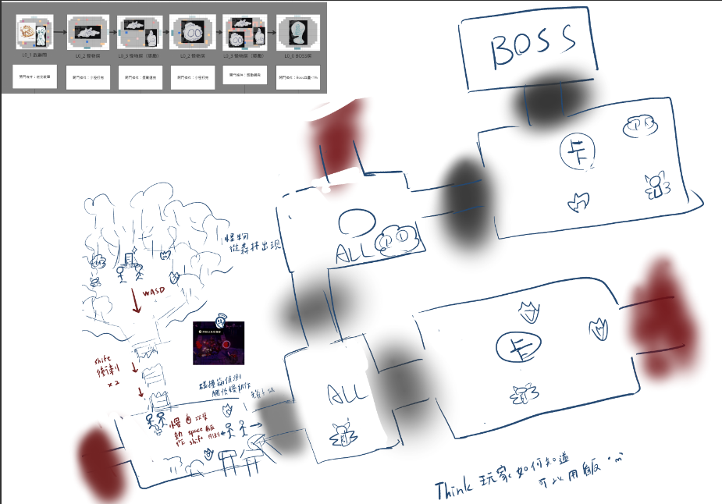
 | 導航器 | 關卡編號 | 房間名稱 | 跳轉
 |  | L0 | 武器間 L0_Weapon | 跳轉
 |  |  | 怪物房L0_MOB01 | 跳轉
 |  |  | 獎勵房L0_BOU01 | 跳轉
 |  |  | 怪物房L0_MOB02 | 跳轉
 |  |  | 獎勵房L0_BOU02 | 跳轉
 |  |  | BOSS L0_Boss | 跳轉

 | 更新紀錄 | 20240502 | 巧 修改L0 關卡 蝙蝠刪除調整
 |  | 20240823 | 巧 新新手關排法（文本配合修改）

L0_1 武器間

可破壞物
障礙物(小) | 2 |  |  |  | 地板
障礙物(中) | 4 |  |  |  | 主角起始位置 |  | like 羔羊走進房間到指定位置
 |  |  |  |  | 往下一關的門
生物
副團長 | 1 |  |  |  | 武器選擇
 |  |  |  |  | 稻草人 可打擊 不可破壞
掉落物 |  |  |  |  | 障礙物 | 2*1/1*1 可破壞
武器選擇 | 2
 |  |  |  |  | NPC：老爺子 教學人

L0_2 怪物房

可破壞物 |  |  |  |  | 地板
障礙物(小) | 1 |  |  |  | 主角位置
障礙物(中) | 2 |  |  |  | 往下一關的門
障礙物(大) | 1 |  |  |  | 上一關入口

生物 |  |  |  |  | 怪物：燭火
燭火 | 3
 |  |  |  |  | 障礙物 | 2*1/1*1/2*2 可破壞

L0_3 怪物房（獎勵）

可破壞物 |  |  |  |  | 地板
障礙物(小) | 6 |  |  |  | 主角位置
障礙物(中) | 4 |  |  |  | 往下一關的門
障礙物(大) | 2 |  |  |  | 上一關入口

生物 |  |  |  |  | 怪物：燭火
燭火 | 2 |  |  |  | 怪物：蜘蛛
蜘蛛 | 1
 |  |  |  |  | 障礙物 | 2*1/1*1 可破壞

L0_4 怪物房

可破壞物 |  |  |  |  | 地板
障礙物(小) | 3 |  |  |  | 主角位置
障礙物(中) | 2 |  |  |  | 往下一關的門
障礙物(大) | 1 |  |  |  | 上一關入口

生物 |  |  |  |  | 怪物： 蜘蛛
蜘蛛 | 2
 |  |  |  |  | 障礙物 | 2*1/1*1/2*2 可破壞

L0_5 怪物房（獎勵）

可破壞物 |  |  |  |  | 地板
障礙物(小) | 5 |  |  |  | 主角位置
障礙物(中) | 4 |  |  |  | 往下一關的門
 |  |  |  |  | 上一關入口
生物
燭火 | 4 |  |  |  | 怪物：燭火
蜘蛛 | 3 |  |  |  | 怪物：蜘蛛

 |  |  |  |  | 障礙物 | 2*1/1*1/2*2 可破壞

 |  |  |  |  | 地板尖刺

L0_0 BOSS房

生物 |  |  |  |  | 地板
BOSS | 1 |  |  |  | 主角位置 |  | 其實也可看作從上個房進門
 |  |  |  |  | 往下一關的門
 |  |  |  |  | 上一關入口

 |  |  |  |  | 怪物：BOSS

武器商品抽卡技能
目錄 | 項目 | 跳轉 |  | 項目 | 跳轉
 | 說明 | 跳轉 |  | 組合表 | 跳轉
 | 武器目錄 | 跳轉 |  | 武器升級表 | 跳轉
 | 商店目錄 | 跳轉 |  | 特殊附魔 | 跳轉
 | 抽卡目錄 | 跳轉 |  | 星願庫 | 跳轉
 | 技能 | 跳轉
 | 狀態一覽 | 跳轉

更新紀錄
20240429 | 飛：新增商品表價格&把技能搬家過來
20240507 | 飛：新增合成表、調漲商店價目表、調漲升級技能所需碎片

說明
1. 武器
(1) 定義：放在地上可以給玩家選擇的道具，作為主要攻擊手段
(2) 獲取方法：
i. 關卡一開始的武器房
ii. 商店房可以花費碎片更換
iii. 在L9太空船的研發部，可以花費碎片與掉落物來合成新武器
備註：武器升級的數值使用原始數值去做加減
2. 商店
(1) 定義：放在地上可以給玩家選擇的道具，作為提高玩家上限的商品
(2) 獲取方法：
i. 關卡內的商店房
ii. 在L9太空船的研發部，可以花費碎片與掉落物來合成新道具
3. 抽卡
(1) 定義：打過獎勵房中所有怪物後可選擇兩張卡片，作為關卡內強力的增強
(2) 獲取方法：
i. 關卡內的獎勵房
ii. 關卡內的商店房
iii. 在L9太空船的研發部，可以花費碎片與掉落物來合成新武器

o 會有item(複數)在場景上讓玩家可以【靠近並閱讀說明後，按E拾取並立即獲得】 -> 商店(3個)、武器(2個)
o 會有item(單個)在場景上讓玩家可以【靠近後按E點開，閱讀彈出視窗上寫的內容後，使用滑鼠點選獲得】-> 抽卡、技能

4. 升級技能
(1) 定義：多次通關時可以獲得的固定屬性增強；單次通過章節後可獲得的整體性大型提升
(2) 獲取方法：
i. 花費關卡內獲得的碎片升級
ii. 花費通關一次關卡所累積獲得的【信物】進行升級

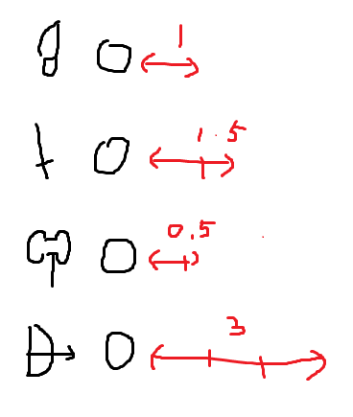
武器目錄 | 武器編號 | 武器名稱(暫定) |  | 英文 | 傷害 | 攻速 | 範圍 | 說明 |  |  | 規格說明
Army | Army01 | 短刀I |  | Knife I | 3 | 1.2 | 1 | 快速而靈活的小刀 |  |  | 攻擊速度較快但是範圍也較小的短刀
屬性+武器 沒有特別屬性就不用寫屬性 | Army02 | 普路托斯 |  | Plutus I | 4.5 | 0.8 | 3 | 就像勇者一樣！ |  |  | 可以進行廣域攻擊的武器，被該武器打中的敵人會噴錢。攻擊時玩家會噴掉錢(如果沒打中敵人則不會扣)，但傷害提高+0.5D，攻擊時沒錢能噴的話，不會提高傷害
 | Army03 | 巨釜I |  | Cauldron I | 4.5 | 0.6 | 2 | 重重的擊下
 | Army04 | 弓箭I |  | Arrow I | 3~6 | 0.6 | 6 | 長距離攻擊，喜歡拉扯的人的最愛 * 需要續力

商品目錄 | 商品編號 | 商品名稱(暫定) |  | 英文 |  | 價格(碎片) | 內容
Store | Store01_1 | 冥河之水I |  |  |  | 50 | 回復血量【1+關卡號*0.5】格 |  |  |  |  | Styx Waters I
 | Store01_2 | 冥河之水II |  |  |  | 160 | 回復血量【3+關卡號*0.5】格 |  |  |  |  | Styx Water II
 | Store02_1 | 短刀 |  |  |  | 50 | 給玩家再次選擇武器的機會 (如果玩家拿刀又抽到刀 那就是命吶) |  |  |  |  | Short sword
 | Store02_2 | 長劍 |  |  |  | 50 |  |  |  |  |  | Longsword
 | Store02_3 | 巨釜 |  |  |  | 50 |  |  |  |  |  | giant cauldron |  | 90
 | Store02_4 | 弓箭 |  |  |  | 50 |  |  |  |  |  | bow and arrow |  | 147
 | Store03 | 命運女神的垂憐 |  |  |  | 40 | 隨機掉落三個抽卡選擇 |  |  |  |  | The favor of the goddess of fortune
 | Store04 | 再一次機會 |  |  |  | 100 | 受到致命傷時可以重生 |  |  |  |  | Another chance
 | Store05_1 | 心意I |  |  |  | 60 | 最大生命上限+0.5 |  |  |  |  | Heartfelt wishes
 | Store05_2 | 心意II |  |  |  | 80 | 最大生命上限+1
 | Store05_3 | 心意III |  |  |  | 90 | 最大生命上限+1.5
 | Store06 | 生命女神的青睞 |  |  |  | 50 | 恢復量加倍 |  |  |  |  | The favor of the goddess of life

抽卡目錄 | 能力編號 | 能力名稱 |  | 英文 |  | 能力說明
Card | Card01 | 星星糖 |  |  |  | 有20%的機率反傷 |  |  |  |  |  | Star Candy
 | Card02 | 毒液 |  |  |  | 擊中敵人有20%機率施加中毒3秒 -3HP/1s |  |  |  |  |  | venom
 | Card03 | 冰心擴散 |  |  |  | 擊中敵人後造成敵人緩速75%(V*0.75) |  |  |  |  |  | Ice Heart Diffusion
 | Card04 | 應急爆炸 |  |  |  | 被攻擊後，以自己為圓心產生範圍為2的爆炸，被波及的敵人損失3HP |  |  |  |  |  | Emergency Explosion
 | Card05 | 吸血迷思 |  |  |  | 擊殺小怪有10%機率掉落血包 |  |  |  |  |  | Vampire Myths
 | Card06 | 磨刀石 |  |  |  | 當次征途傷害*1.25 |  |  |  |  |  | whetstone
 | Card07 | 杜鵑羽毛 |  |  |  | 攻速增加15% |  |  |  |  |  | cuckoo feathers
 | Card08 | 會心一擊 |  |  |  | 有10%機率攻擊時爆擊(傷害*2) |  |  |  |  |  | Critical Strike
 | Card09 | 投石機 |  |  |  | 揮動武器時發射投射物。冷卻10秒 |  |  |  |  |  | catapult |  | 還沒設定投射物傷害
 | Card10 | 快如閃電 |  |  |  | 衝刺時有落雷會在身邊投下。擊中最近敵人造成3HP傷害 |  |  |  |  |  | Fast as lightning
 | Card11_1 | 疫病I |  |  |  | 攻擊敵人時施加脆弱(敵人造成傷害/2) |  |  |  |  |  | Disease I
 | Card11_2 | 疫病II |  |  |  | 攻擊敵人時施加脆弱(敵人造成傷害/2)，敵人死亡後擴散給鄰近兩位敵人 |  |  |  |  |  | Epidemic II
 | Card12_1 | 期盼I |  |  |  | 一次性生命上限+0.5 |  |  |  |  |  | Looking forward to I
 | Card12_2 | 期盼II |  |  |  | 一次性生命上限+1 |  |  |  |  |  | Expectations II
 | Card12_3 | 期盼III |  |  |  | 一次性生命上限+1.5 |  |  |  |  |  | Expectations III
 | Card13 | 金錢魔法 |  |  |  | 打怪拿到的錢直接乘倍，有這個被動時，若身上有錢就提高攻擊力，並且越多錢，提升的攻擊力就越大(但有個上限) |  |  |  |  |  | Money Magic
 |  |  |  |  |  |  |  |  |  |  |  | #VALUE!
 |  |  |  |  |  |  |  |  |  |  |  | #VALUE!
 |  |  |  |  |  |  |  |  |  |  |  | #VALUE!

技能 | 基礎設定 |  |  | 初始設定 |  |  | 第一階段 |  |  | 第二階段 |  |  | 第三階段 |  |  | 備註
Skill | 技能編號 | 技能名稱 |  | 所需道具 | 初始預設_00 |  | 升級至一階所需 |  | 一階_01 | 升級所需 |  | 二階_02 | 升級至三階所需 |  | 三階_03 | 說明
 | Skill01 | 血量 |  | - | 3 |  | 碎片 | 90 | 4 | 碎片 | 500 | 5 | 碎片 | 900 | 6 | 血量最高上限
 | Skill02 | 平A基礎傷害 |  | - | 3 |  | 信物 | 1 | 4 | 信物 | 2 | 5 | 信物 | 2 | 6
 | Skill03_1 | 護盾持續時間 |  | 信物*1 | 0.2s |  | 信物 | 1 | 0.5s | 碎片 | 180 | 0.8s | 信物 | 1 | 1s
 | Skill03_2 | 護盾冷卻時間 |  |  | 3s |  |  |  | 2.5s |  |  | 2s |  |  | 1.5s
 | Skill04 | 平A攻速 |  | 信物*1 | *1 |  | 碎片 | 120 | *1.2 | 信物 | 1 | *1.5 | 碎片 | 360 | *1.8
 | 升級技能無論大小都需要玩一次解謎
 |  |  |  | 傷害應該由武器提供而不是玩家本身的數值

合成表

1. 合成材料
名稱 | 掉落位置 |  |  | 用途 |  |  | 外觀需求
碎片 | (1) 任意關卡內打倒怪物後掉落 |  |  | (1) 合成時的基礎消耗品 |  |  | 星星糖一樣的碎片。代表著的是彗星團的團員們，掉到地球的隕石碎片一樣。
柔毛 | (1) 打敗L0蜘蛛後掉落 (2) 打敗L1小貓後掉落 |  |  |  |  |  | 有些夢幻的皮毛，可以在皮毛上面綁個可愛的小綁帶方便交易與收納。
夢滴 | (1) 打敗L0蠟燭後掉落 (2) 打敗L1鬼鬼後掉落 (3) 打敗L1猴子後掉落 |  |  |  |  |  | 裝載著生物們的夢與思想，在碎片被回收過後，再也不會做惡夢了。 參考：1999的純雨滴
木板 | (1) 打敗L1兔子後掉落 |  |  |  |  |  | 幾塊堆疊在一起的木板
青草 | 關卡內破壞場景草類物件掉落 |  |  |  |  |  | 被收割下來的青草
石頭 | 關卡內破壞石頭類物件掉落 |  |  |  |  |  | 碎石塊，有稜有角的樣子
星願 | 不掉落，這是在L9研發室合成過程中解謎遊戲名稱。 由星願庫中隨機選擇小遊戲。 |  |  | (1) 組成道具的重要念想道具 (2) 解謎形式不限，包含：連連看、拼圖、視角差、問答解謎 (3) 謎題需要與宇宙、星系有關

2-1. 短刀合成表
特點是快速輕便短距離的攻擊
第一階段-I |  |  |  | 第二階段-II |  |  |  | 第三階段-III-A |  |  |  | 第四階段-IV
物品 | 數量 | 成品 |  | 物品 | 數量 | 成品 |  | 物品 | 數量 | 成品 |  | 物品 | 數量 | 成品
- | - | 短刀I |  | 短刀I | 1 | 短刀II |  | 短刀II | 1 | 短刀III |  | 短刀III | 1 | 短刀IV
- | - | 傷害 | 3 | 星願 | 1 | 傷害 | 3 | 星願 | 1 | 傷害 | 4(+1) | 星願 | 2 | 傷害 | 4(+1)
- | - | 攻速 | 1.2 | 碎片 |  | 攻速 | 1.5 | 碎片 |  | 攻速 | 1.8 | 碎片 |  | 攻速 | 2
- | - | 距離 | 2 | 夢滴 |  | 距離 | 2 | 夢滴 |  | 距離 | 2 | 夢滴 |  | 距離 | 2
- | - |  |  |  |  | 出現不同屬性短刀 |  | 木板 |  | 出現不同屬性短刀 |  | 木板 |  | 出現不同屬性短刀

2-2. 長劍合成表
特點是中距離又痛的攻擊
第一階段-I |  |  |  | 第二階段-II |  |  |  | 第三階段-III |  |  |  | 第四階段-IV
物品 | 數量 | 成品 |  | 物品 | 數量 | 成品 |  | 物品 | 數量 | 成品 |  | 物品 | 數量 | 成品
- | - | 長劍I |  | 長劍I |  | 長劍II |  | 長劍II |  | 長劍III |  | 長劍III |  | 長劍IV
 |  |  |  | 星願 | 1 | 出現不同屬性長劍 |  | 星願 | 1 |  |  | 星願 | 2
 |  | 傷害 | 4.5 |  |  | 傷害 |  |  |  | 傷害 |  |  |  | 傷害
 |  | 攻速 | 0.8 |  |  | 攻速 |  |  |  | 攻速 |  |  |  | 攻速
 |  | 距離 | 3 |  |  | 距離 |  |  |  | 距離 |  |  |  | 距離

2-3. 巨釜合成表
特點是近距離又痛的攻擊
第一階段-I |  |  |  | 第二階段-II |  |  |  | 第三階段-III |  |  |  | 第四階段-IV
物品 | 數量 | 成品 |  | 物品 | 數量 | 成品 |  | 物品 | 數量 | 成品 |  | 物品 | 數量 | 成品
- | - | 巨釜I |  |  |  | 巨釜II |  |  |  | 巨釜III |  |  |  | 巨釜IV
 |  |  |  | 星願 | 1 |  |  | 星願 | 1 |  |  | 星願 | 2
 |  | 傷害 | 4.5 |  |  | 傷害 |  |  |  | 傷害 |  |  |  | 傷害
 |  | 攻速 | 0.8 |  |  | 攻速 |  |  |  | 攻速 |  |  |  | 攻速
 |  | 距離 | 3 |  |  | 距離 |  |  |  | 距離 |  |  |  | 距離

2-4. 弓箭合成表
特點是長距離又痛的攻擊
第一階段-I |  |  |  | 第二階段-II |  |  |  | 第三階段-III |  |  |  | 第四階段-IV
物品 | 數量 | 成品 |  | 物品 | 數量 | 成品 |  | 物品 | 數量 | 成品 |  | 物品 | 數量 | 成品
- | - | 弓箭I |  | 弓箭I | 1 | 弓箭II |  | 弓箭II | 1 | 弓箭III |  | 弓箭III | 1 | 弓箭IV
 |  |  |  | 星願 | 1 |  |  | 星願 | 1 |  |  | 星願 | 2
 |  | 傷害 | 2024-03-06 | 碎片 |  | 傷害 | 2024-03-06 | 碎片 |  | 傷害 | 2024-04-07 | 碎片 |  | 傷害 | 2024-04-07
 |  | 攻速 | 0.6 | 碎石 |  | 攻速 | 0.8 | 碎石 |  | 攻速 | 1 | 碎石 |  | 攻速 | 1.5
 |  | 距離 | 6 | 柔毛 |  | 距離 | 6 | 柔毛 |  | 距離 | 6 | 柔毛 |  | 距離 | 6

3. 附魔效果
3.1 吸血
吸血 -B01 |  |  |  | 武器等級
效果說明 |  |  |  | I | II | III | VI | V
攻擊時有{0}%機率可以獲得1顆心 |  |  |  | 10 | 12 | 16 | 18 | 20

3.2 中毒
中毒 -P01 |  |  |  | 武器等級
效果說明 |  |  |  | I | II | III | VI | V
攻擊時有{0}%機率可以在敵人身上掛上中毒效果 |  |  |  | 10 | 12 | 16 | 18 | 20

星願庫

說明
1. 在開發部升級物品時可以藉由星願的方式完成碎片的心願，來製造出新的道具
2. 每次遊戲時長限在一分鐘以內的簡單解謎小遊戲
3. 解謎形式不限，如果有足夠的其他道具則在合成時開啟解謎遊戲
a. 成功：成功合成
b. 失敗：合成失敗，並且不返還除了武器以外素材

效果一覽表

效果名稱 | 說明 |  |  |  | 獲得方式 |  |  | 好像也可以來增加一些buff的屬性
中毒 | 每秒扣{0}滴血 |  |  |  | (1) 效果卡片 (2) 附魔武器
緩速 | 敵人緩速{0}% |  |  |  | (1) 效果卡片
爆擊 | 傷害*2 |  |  |  | (1) 效果卡片
脆弱 | 敵人造成傷害/2 |  |  |  | (1) 效果卡片

UI需求說明
目錄 | 項目 | 跳轉
 | 通用項UI | 跳轉 |  | 製作狀態表 | 完成
 | 標題畫面子項 | 跳轉 |  |  | 等待程式驗收
 | L9太空船UI | 跳轉 |  |  | 製作中
 | L0 UI | 跳轉 |  |  | 還沒開始
 | L1 UI | 跳轉 |  |  | 已經有了但需要更新
 | 字體說明 | 跳轉
 | 字體檔案命名 | 跳轉

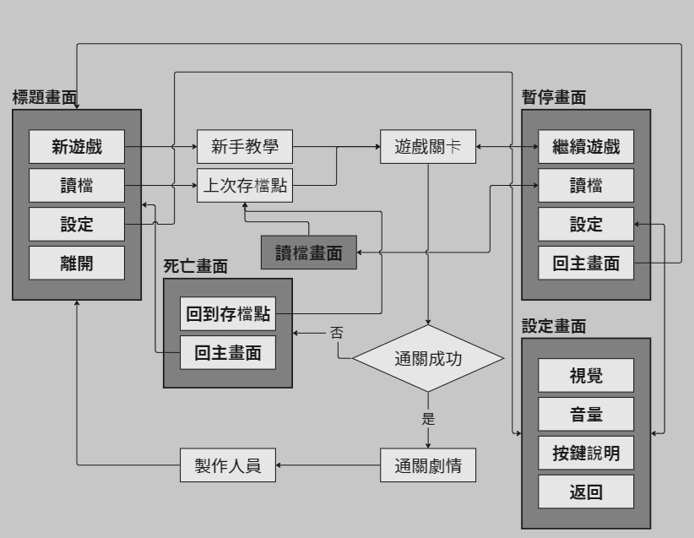
通用項 | 英文名稱 | 中文名稱 | 類別 | 內容物 |  | 說明 |  | 播放音效 | 製作狀態
 | Logging_01 | 遊戲進場畫面 | 畫面 | (1) 遊戲LOGO |  | 銜接到標題畫面用，淡入淡出
 | Title | 標題畫面 | 畫面 | (1) 遊戲LOGO (2) 遊戲美術圖 (3) 按鈕：【新遊戲】、【讀檔】、【設定】、【關閉遊戲】 (4) 外部連結：【Discord連結】 |  | 遊戲一開始會看到的畫面 |  | (1) 按鍵音效 | 4/15~4/21畫好了，按鈕是在Unity內用字體搞的，所以沒畫，只畫了個框
 | NewGame | 新遊戲 | 按鈕 | (1) 按下後→顯示載入動畫→L0前過場動畫→進入L0
 | Load | 讀檔 | 按鈕 | (1) 需製作兩個狀態：【可點擊】／【不可點擊】 (2) 如果有過往存檔顯示狀態【可點擊】；若無則顯示【不可點擊】 (3) 【可點擊】狀態點擊後→【讀檔畫面】
 | Settings | 設定 | 按鈕 | (1) 點下後→進入【標題設定畫面】
 | Leave | 關閉遊戲 | 按鈕 | (1) 點下後以淡出形式將畫面降至全暗後關閉遊戲檔案
 |  | 美術圖 | 美術圖 | (1) 標題畫面使用彗星墜入雲層的圖片進行拆件，製作根據滑鼠軌跡造成的動態視差 |  |  |  |  | 已匯入
 | LoadSaves | 讀檔畫面 | 畫面 | (1) 按鈕：【返回上一頁】（標題畫面）、【選取讀檔】 (2) 存檔欄位目前為四格，使用星盤／星系類設計 (3) 可以選擇按下存檔，由標題畫面連入時不可
 | Settings | 標題設定畫面 | 畫面 | (1) 調整項：【亮度】、【音量】、【按鍵說明】 (2) 具有【返回上一頁】（標題畫面或是關掉此畫面） (3) 採用全頁式或是懸浮視窗未討論
 | Pause | 暫停畫面 | 畫面 | (1) 按鈕：【繼續遊戲】、【讀檔】、【設定】、【回到標題畫面】 (2) 其餘內容並未討論，可以自由發揮 (3) 點擊【設定】按鈕→進入【關卡內設定畫面】 |  | (1) 在遊戲中按下【esc】或是遊戲中止時（如：控制器失去連線、切畫面等）進入 |  |  | 4/22~4/28，畫完ㄌ，就DC看到的那樣
 | BattleCommon | 戰鬥通用項 | 通用HUD | (1) 玩家血量 (2) 技能CD (3) 正面/負面狀態 (4) 目標生物血量 |  | (1) 啟用時機： a. 玩家使用攻擊鍵 b. 玩家受到攻擊 (2) 關閉時機： a. 三秒內未受到攻擊 b. 進入劇情 (3) 開關方式：預設在畫面外，在啟用時由畫面外下移至畫面內（節省運算資源），關閉時移至畫面外 |  |  | 4/29~5/5，目前企劃有寫出詳細設定的東西都畫了
 | MoneyPocket | 碎片持有數量 | 通用HUD | (1) 顯示持有數量及碎片圖樣 |  | (1) 啟用時機： a. 玩家蒐集到新碎片 b. 靠近商店時 c. 技能星盤畫面 (2) 關閉時機： a. 三秒內未收到新碎片 b. 離開關卡 (3) 開關方式：預設在畫面外，在啟用時由畫面外下移至畫面內（節省運算資源），關閉時移至畫面外 |  |  | 已畫好icon，碎片的有空會重繪製 | 勝利結算畫面
 | DeadCanva | 死亡畫面 | 畫面 | (1) 灰黑色的底 (2) 用滿屏的白字寫「殞落」 (3) 兩者皆可以看得到後面的關卡 |  | (1) 啟用時機： a. 玩家死亡 (2) 關閉時機： a. 離開關卡 (3) 開關方式：預設在畫面外，在啟用時由畫面外下移至畫面內（節省運算資源）並像是撞到底部一樣彈跳一下，關閉時移至畫面外 |  |  | 5/6~5/12，畫好了
 | WinCanva | 勝利結算 | 畫面 | (1) 寫上【】（勝利相關的字樣） (2) 本次征途獲得碎片量 (3) 關卡歷程 (4) 通關所耗時 (5) 擊殺敵人數 (6) 【繼續】按鈕 |  | (1) 啟用時機： a. 通關所有章節內關卡 (2) 關閉時機 a. 按下繼續按鈕後淡出 (3) 開關方式：預設在畫面外，在啟用時由畫面外下移至畫面內（節省運算資源）並像是撞到底部一樣彈跳一下，關閉時移至畫面外 |  | (1) 按鍵音效 (2) 通關成功音效 | 5/6~5/12，畫好了
 | FailCanva | 失敗結算 | 畫面 | (1) 寫上【流星殞落】 (2) 本次征途獲得碎片量 (3) 關卡歷程 (4) 通關所耗時 (5) 擊殺敵人數 (6) 【繼續】按鈕 |  | (1) 啟用時機： a. 玩家死亡 (2) 關閉時機： a. 按下繼續按鈕後淡出 (3) 開關方式：預設在畫面外，在啟用時由畫面外下移至畫面內（節省運算資源）並像是撞到底部一樣彈跳一下，關閉時移至畫面外 |  | (1) 按鍵音效 (2) 通關失敗音效 | 5/6~5/12，畫好了
 | DrawCardInfo | 抽卡說明 | 對話框 | (1) 標題 (2) 會顯示兩種選項給玩家選擇 (3) 會顯示卡片各自自帶的效果 |  | (1) 啟用時機： a. 在獎勵關中玩家殺死所有敵人後掉落【抽卡物件】 b. 在商店中購買 (2) 關閉時機： a. 玩家選取卡片效果後 (3) 備註：一定需要等到玩家選取卡片效果後，當關的門擋才會開啟 |  | (1) 抽卡音效
 |  | 背包 | 畫面 | (1) 會寫目前持有的卡片效果 (2) 檢視目前的技能 (3) 檢視目前持有的武器 (4) 檢視背包內物品 |  | (1) 啟用時機： a. 在遊戲中按下【B】鍵打開 (2) 關閉時機： a. 在遊戲中按下【B】鍵或是【ESC】關閉
 |  | 電車難題二選一 | 按鈕 | (1) 畫面類似抽卡說明，但是不同配色（黑色系為主） (2) 文字寫在卡片上 |  | (1) 啟用時機： a. 在對應關卡與NPC對話 (2) 關閉時機： a. 玩家選擇其中一顆按鈕後
 |  | 進場章節名稱 | 文字 | (1) 顯示【太空船】字樣 |  | (1) 可以選擇要做字png檔或是提供字體 |  |  | 完成

L9_ 太空船 | 英文名稱 | 中文名稱 | 類別 | 內容物 |  | 說明 |  | 播放音效 | 製作狀態
 |  | 進入房間名稱 | 文字 | (1) 顯示對應房間場景名稱 |  | (1) 使用淡入的顯示方法 |  |  | 需要程式做功能
 |  | 「關卡尚未開放」 | 文字 | (1) 顯示相關字樣 |  |  |  |  | 需要程式做功能 | 傳送拱門會是空的aka 玩家可以去晃晃但不傳送~ 要黑的才可以
 |  | 章節通關所需次數 | 文字 | (1) 顯示【目前持有信物數量】以及【打BOSS所需信物數量】 |  | (1) 顯示在通往章節的門前 |  |  | 需要程式做功能
 |  | 技能星盤 |  |  |  |  |  |  |  |  | 所以可以不用尚未開放
 |  | 技能說明懸浮視窗 |  |  |  | 在滑鼠滑過技能icon時會顯示技能的說明
 |  | 商店說明 | 對話框 |  |  | (1) 顯示這張卡片是用來做什麼的
 |  | L9店長對話框 | 對話框 |  |  | (1) 講點廢話 (2) 新卡片功能的教學 |  |  | 需要驗收
 |  | 已持有卡片一覽 | 畫面
 | MiniMap_L9 | L9小地圖 | HUD |  |  |  |  |  | 需要功能

L0_ | 英文名稱 | 中文名稱 | 類別 | 內容物 |  | 說明 |  | 播放音效 | 製作狀態
 |  | 副團長對話框 | 對話框 | (1) 文本：人物名稱、對話內容 (2) 提示圖：【正在產生文字】／【點擊顯示下一句】 (3) 對話框底圖 |  | (1) 請使用企劃能夠以文字檔案修改文本的方式寫程式 (2) 美術需指定字體並提交字體檔案 (3) 字體使用TMP
 |  | 聖女對話框 | 對話框 | (1) 文本：人物名稱、對話內容 (2) 提示圖：【正在產生文字】／【點擊顯示下一句】 (3) 對話框底圖 |  | (1) 請使用企劃能夠以文字檔案修改文本的方式寫程式 (2) 美術需指定字體並提交字體檔案 (3) 字體使用TMP
 |  | 進場章節名稱 |  | (1) 顯示【聖地】字樣
 | MiniMap_L0 | L0小地圖

L1_ | 英文名稱 | 中文名稱 | 類別 | 內容物 |  | 說明 |  | 播放音效 | 製作狀態
 |  | 小丑對話框
 |  | 商人對話框
 |  | 村民對話框
 |  | 進章節名稱
 | MiniMap_L1 | L1小地圖

字體說明 | Discord訊息連結（檔案在這個連結裡）

 |  |  |  |  | 華康飾藝體 DFT_SY5
 |  |  |  |  | 比較華麗的字，適合拿去當標題字 |  | 比較標題
 |  |  |  |  | 源石黑體 GenSekiGothic-R
 |  |  |  |  | 標準、耐看、不會膩 |  | 比較說明性的部分

 |  |  |  |  | 補充一下，上次做箱貓得到的經驗
 |  |  |  |  | 一種字用一個字體檔案 如果有漏字的話在後面打上流水號
 |  |  |  |  | 避免有些字體是我們有特別調外框或是顏色的結果一直互相用到或是沒有統一導致很醜@@

 |  |  |  |  | e.g.
 |  |  |  |  | 飾藝體關卡名稱 SY5_LevelName_01/_02
 |  |  |  |  | 黑體商店商品介紹 GSGR_StoreInfo_01/_02...以此類推

字體檔案編號 | 檔案名稱 |  |  | 用途 |  |  |  | 他有什麼毛病
 | DFTSY5_BossHPName |  |  | BOSS血量
 | DFTSY5_ChapterName |  |  | 進關卡的關卡名稱
 | GSGR_TitleOptionText |  |  | 標題畫面的按鈕
 | DFTSY5_TitleOptionText |  |  | 標題畫面的按鈕（改用這個）
 | GSGR_PauseMenuOption |  |  | 暫停選單的按鈕
 | GSGR_Number |  |  | 通用的數字
 | DFTSY5_Settlement_TitleText |  |  | 死亡時會顯示的大大的「殞落」二字、「勝利」、「彗星殞落」等字
 | GSGR_Settlement_UIText |  |  | 結算頁面顯示的字，如時間、擊殺數等字
 | DFTSY5_DrawCardTitle |  |  | 「抽卡」 二個大字
 | DFTSY5_WeaponName |  |  | 武器名稱
 | GSGR_Weapon |  |  | 武器、商店道具說明
 | GSGR_CardInfo |  |  | 卡片說明
 | DFTSY5_CardName |  |  | 卡片名稱
 | DFTSY5_PauseMenuOption |  |  | 暫停選單的按鈕(新，請調整成這個)
 | GSGR_NPCDialogue |  |  | 普通NPC對話
 | DFTSY5_BOSSDialogue |  |  | BOSS對話

 | 目前指定的文字顏色與使用說明 |  |  |  |  | 文字html格式
色碼表 | 用途 |  | 色碼 |  |  | 用途 | 指令碼
 | 與小星星相關的幫助 |  | #00DBDB |  |  | 粗體 | <b>粗體</b>
 | 與聖國相關 |  | #7900d1 |  |  | 斜體 | <i>斜體</i>
 | 危險、敵人 |  | #b80000 |  |  | 改色 | <color=#色碼>改色</color>

使用圖片說明

 |  |  |  |  |  | 這個數字會寫這張圖片的大小
 |  |  |  |  |  | 請依照這個數字，填在左圖上面紅框的Width x Height裡面
 |  |  |  |  |  | 如果有需要更改大小，再到scale拉大小
 |  |  |  |  |  | * scale最終的數字盡量取到整數=拉完之後再手Key一個整數

 |  |  |  |  | 備註:
 |  |  |  |  | 請大家要拉大小拉藍色那個框框
 |  |  |  |  | 不要拉黃色的框框
 |  |  |  |  | 如果是拉藍色那個框框的話就可以用Pos X=0對齊畫布ㄉ中間ㄌ

 |  |  |  |  | 在這邊拉開會看到上面那個介面

字體缺字說明
 |  |  |  |  |  | 事情的起因是這個東西的原理是他去讀文字檔，
 |  |  |  |  |  | 然後在他自己創的畫布(大小是Altas那兩項)裡放上中文字
 |  |  |  |  |  | 你有需要中文字他就讀畫布上 和貼圖的道理一樣
 |  |  |  |  |  | 所以當你的字超過畫布可以存放的位置了 他就會缺字

 |  |  |  |  |  | 解決的方法
 |  |  |  |  |  | 1. Atlas Popualtion Mode -> Dynamic
 |  |  |  |  |  | 2. Multi Atlas Textures -> [v]
 |  |  |  |  |  | or
 |  |  |  |  |  | 3. Atlas Width x Height 拉超大
 |  |  |  |  |  | 但是用上面兩個方法就能解決了啦

改字體說明

 |  |  |  |  |  | 這格建議不動
 |  |  |  |  |  | 在Component改就好

 |  |  |  |  |  | 這裡可以改這樣的效果

 |  |  |  |  |  |  | 但是有點難用

 |  |  |  |  |  | 這裡可以改這樣的效果

特效需求
 | 項目 | 跳轉
 | 玩家 | 跳轉
 | L0 | 跳轉

 | 特效命名法 | SE_角色編號_特效名稱_狀態 |  | 這個改成SEㄉ話要去notion把白皮書那邊的VFX_改成SE_ㄛ |  |  |  | 改拉~

 | 1. 通用特效 SE_Common_
通用 | 類別 | 特效編號 |  | 特效名稱(中文) |  | 描述 |  |  | 製作狀態
 | 日常 | Walk_Ground |  | 移動軌跡 (陸地) |  | 移動時捲起地上的沙塵的感覺（複數顆大小不一駝色的粒子）
 | 日常 | Walk_Water |  | 移動軌跡 (水地) |  | 移動時踏在水裡濺起的水花（複數顆大小不一的水色或白色實心或空心圓圈）
 | 日常 | Walk_Air |  | 移動軌跡(空中) |  | 移動時在空中的尾流?（複數顆大小不一的白色實心或空心圓圈） |  |  |  |  | 受傷粒子 |  |  | 死亡煙霧
 | 戰鬥 | Hurt |  | 受傷粒子 |  | 小黑霧+紅圓圈爆炸
 | 戰鬥 | Die |  | 死亡煙霧 |  | 大黑霧

 |  |  |  |  |  |  | 描述都要記得找參考圖@@或是參考影片 |  | 自動翻譯
玩家 | 編號 | 角色名稱 | 特效名 |  | 特效英文名 |  | 描述
 | SE_C001_ | 玩家 | 移動軌跡 (陸地) |  |  |  | 移動煙塵 |  | Movement trajectory (land)
 |  |  | 移動軌跡 (水地) |  |  |  | 移動煙塵 |  | Movement trajectory (water and land)
 |  |  | 攻擊_小刀Combo1 |  | Atk_KnifeCombo01 |  | 揮動軌跡 |  | Attack_Knife Combo1
 |  |  | 攻擊_小刀Combo2 |  | Atk_KnifeCombo02 |  | 揮動軌跡 |  | Attack_Knife Combo2
 |  |  | 攻擊_小刀Combo3 |  | Atk_KnifeCombo03 |  | 揮動軌跡 |  | Attack_Knife Combo3
 |  |  | 拾取物件 |  | PickUp |  | 物件拾起吸進玩家身上的示意 （好像其實就是變發光） |  | Pick up objects |  |  | 這個好像用程式做(?) |  | 喔 我是邊看羔羊邊看有甚麼特效 但我有點動畫/特效分不清XD
 |  |  | 重擊 |  | HeavyAtk |  | 揮到大物件有的重擊效果 |  | Heavy blow |  |  | 這個好像也是程式ㄉ子彈時間 |  | 子彈? 不是看揮擊的碰撞箱? 那個圓圓的
 |  |  | 受傷粒子 |  | Hurt |  |  |  | Injured particles |  |  |  |  | 哦哦哦我以為你是說那個時間放慢的感覺
 |  |  | 開啟護盾 |  | Shield |  |  |  | Activate shield
 |  |  | 死亡煙霧 |  | Die |  |  |  | Death Smoke |  |  | 雖然只有一瞬間

L0 | 編號 | 角色名稱 | 特效名 |  | 特效英文名 |  | 描述
 | SE_MO_L01_ | 小蝙蝠 | 移動軌跡 (陸地) |  | Move_Ground |  | 移動煙塵 |  | Movement trajectory (land)
 |  |  | 移動軌跡 (水地) |  | Move_Water |  | 移動煙塵 |  | Movement trajectory (water and land)
 |  |  | 攻擊_翅膀揮擊 |  | Atk |  | 揮動軌跡 |  | Attack - Wing Swing
 |  |  | 受傷粒子 |  | Hurt |  | 小黑霧+紅圓圈爆炸 |  | Injured particles
 |  |  | 死亡煙霧 |  | Die |  | 大黑霧 |  | Death Smoke |  | 小黑霧+紅圓圈爆炸

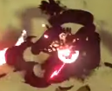
 | 編號 | 角色名稱 | 特效名 |  | 特效英文名 |  | 描述 |  |  |  | 大黑霧>>死亡
 | SE_MO_L02_ | 煤炭球蜘蛛 | 移動軌跡 (空中) |  | Move |  | 移動煙塵
 |  |  | 攻擊_重擊地板 |  | Atk |  | 衝擊餘波
 |  |  | 受傷粒子 |  | Hurt |  | 小黑霧+紅圓圈爆炸
 |  |  | 死亡煙霧 |  | Die |  | 大黑霧
 |  |  |  |  |  |  |  |  |  | 移動軌跡要不要統一做一個就好了？ |  |  | 移動軌跡應該都是一樣的~ 但就是...預防萬一忘記給...?
 | 編號 | 角色名稱 | 特效名 |  | 特效英文名 |  | 描述 |  |  | 大家都通用陸海空的移動軌跡
 | SE_MO_L03_ | 燭火精靈 | 移動軌跡 (陸地) |  | Move_Ground |  | 移動煙塵 |  |  | 還有死亡煙霧和受傷粒子好像也可以統一做一個 |  |  | KK 感覺除了攻擊個別外，其餘都通用捏~
 |  |  | 移動軌跡 (水地) |  | Move_Water |  | 移動煙塵 |  |  |  |  |  | 但是這邊是要來看我們還有什麼特效沒做w感覺要看角色要掛哪些特效可以寫在生物數值那邊
 |  |  | 攻擊_火球撞擊 |  | Atk |  | 撞擊到玩家的小爆炸
 |  |  | 受傷粒子 |  | Hurt |  | 小黑霧+紅圓圈爆炸
 |  |  | 死亡煙霧 |  | Die |  | 大黑霧

 | 編號 | 角色名稱 | 特效名 |  | 特效英文名 |  | 描述
 | SE_C003_ | 聖女 | 移動軌跡 (空中) |  | Move |  | 移動煙塵
 |  |  | 攻擊_流星雨軌跡 |  | Atk_MeteorShower |  | 墜落軌跡&落地顯示&墜地小爆炸
 |  |  | 攻擊_跳地衝擊波 |  | Atk_JumpImpact |  | 落地顯示&衝擊餘波
 |  |  | 攻擊_星星箭矢 |  | Atk_StarArrow |  | 箭矢軌跡
 |  |  | 受傷粒子 |  | Hurt |  | 小黑霧+紅圓圈爆炸
 |  |  | 死亡煙霧 |  | Die |  | 大黑霧

文本
 | 類別 | 文本名稱 |  | 類別 | 連結
 |  | 文本需求單
 |  | 每章節劇情目的
 | 劇情 | 新手教學 |  |  | 跳轉
 |  | 聖女登場 |  |  | 跳轉
 |  | 伊婓爆炸前 |  |  | 跳轉

文本需求單

文本名稱 |  | 條件 |  | 目的 |  | 人物 | 位置
新手教學 |  | (1) 第一次進入遊戲 |  | (1) 教學【基礎移動、衝刺、攻擊、拾取物品】 |  | 副團長 | L0 | 完成
聖女第一次王關 |  | (1) 開怪時 |  | (1) 打嘴砲&碎嘴 (2) 暗示為什麼要把彗星團踹走 |  | 聖女 | L0 | 完成
伊婓爆炸前 |  | (1) 聖女血量剩下1% |  | (1) 聖女被打到剩1%血量要跑了 恆星要爆炸惹 (2) 暗示父親與聖女約定給主角 (3) 主角冷漠頹喪甚麼都不管 彗星團就因他殞落吧 (4) 恆星要爆炸惹 (5) 逃回太空艙 |  | 聖女、副團長 | L0 | 完成
第一次回到太空船 |  | (1) 第一次L0 to L9 |  | (1) 遊戲目的【修建太空船回家】 |  | 副團長 | L9
大廳介紹 |  |  |  | (1) 環境介紹-大廳 a. 在戰利品區提到小星星的亡父 (2) 環境介紹-開發部 a. 這些是可以在旅途中助你一臂之力的道具 (3) 環境介紹-星盤 a. 提到成員們吹飛 要升級變得更強 (4) 環境介紹-星系入口 a.收集一定的東西就可以去往下個星系 b.準備出發！！ |  | 小星星 | L9 |  |  | 想起來 小星星不是不開口嗎ww
副團長要你滾(? |  |  |  | (1) 環境介紹-星系入口 a. 叫主角滾去L1 (2) 劇情要素 a. 在這邊要記得提到團員們因為這次的衝擊，變回了碎片的型態，去影響了其他星系 因此需要主角去將團員們回收，同時收集修理太空船會需要的資源，避免造成更多麻煩 |  | 副團長 | L9
L1商店NPC碎嘴

每一關的劇情目的

L0 起源始於爆炸
劇情推進重點 |  |  | 對應文本

文本本人

新手教學

基本資料
關卡 | L0 |  | 場景 | 下著雨的戶外
時間 | 傍晚 |  | 人物 | 副團長、玩家
條件 | (1) 沒有跑過新手教學的玩家
目的 | (1) 教學【基礎移動、衝刺、攻擊、拾取物品】

人物 |  | 內容
 |  | （下著雨，副團長和主角一起站在斷崖前）
副團長 |  | ……您父親是個偉大的人，我們曾一起經歷許多困難和挑戰。
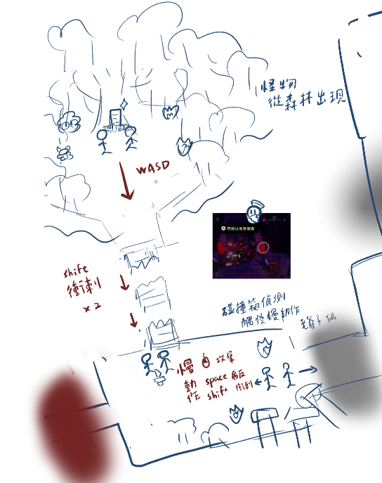
 |  | 他的勇氣和智慧總是能帶領我們度過難關，拯救每個星系墜入深淵。
 |  | 但現在……少爺您需要堅強起來，繼續帶領彗星團才行。
 |  | 走吧少爺，我們該繼續旅途了。
 |  | （往回走的途中，突然一陣地震，有怪物闖進來）
副團長 |  | 怪物?! ……伊婓不是聖國嗎？怎麼會出現墮落?!
 |  | 這些怪物出現的太突然了…我們得趕緊離開這裡才行
 |  | 快，少爺請往這邊！ （使用ＷＡＳＤ鍵進行移動）
 |  | （出現方向箭頭指引玩家移動至斷橋處，副團長旁邊）
副團長 |  | 喔不！橋被震斷了嗎？！
 |  | （副團長衝刺1次到斷橋中央）
 |  | 幸好斷橋沒有很遠。 少爺！請衝刺衝過來吧！（副團長說完便通過斷橋） （按下左Shift鍵衝過斷橋）
 |  | （出現方向箭頭指引玩家移動至副團長旁邊）
副團長 |  | 我們要趕緊離開這裡！附近已經被怪物包圍了。
 |  | 還記得您父親教導您的內容嗎？我想是時候將這把小刀傳承給您了。 （副團長手中出現小刀）
 |  | （按下E鍵拿起武器）
 |  | 少爺，前方的怪物請小心！
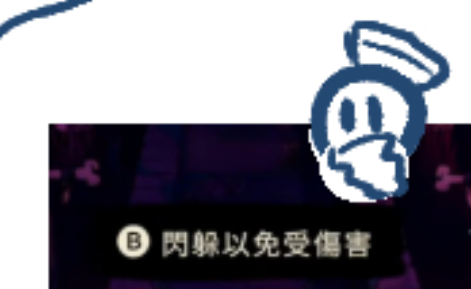
 |  | （怪物開始朝玩家移動與攻擊）
副團長 |  | （玩家接近怪物時觸發慢動作） （點擊滑鼠左鍵攻擊怪物） |  |  |  |  |  |  |  |  | 從這邊開始都是人頭＋字幕
 |  | 做得很好，少爺，但記得不要貼近怪物太久！
 |  | （取消慢動作）
 |  | （攻擊接近玩家時觸發慢動作） （按下Space鍵開啟護盾）
 |  | 少爺，開啟護盾會有盾反效果，對怪物有巨大影響，請多加使用！
 |  | （取消慢動作）
 |  | （攻擊接近玩家接近時觸發慢動作） （使用左Shift鍵躲避攻擊）
 |  | 少爺，護盾有冷卻時間，可以利用衝刺躲避與移動！
 |  | （取消慢動作）
副團長 |  | （當怪物皆被擊敗）
 |  | 少爺您做得很好，您先向前去有訊號的位置向其他人通報這件事吧。
 |  | 老夫來幫您斷後，快去吧！
 |  | （出現方向箭頭指引玩家前進下一小關）
副團長 |  | （第一次進入獎勵關觸發）
 |  | 少爺！這邊的怪物似乎有數量有點多而且比剛才的怪物還要有些不同，請小心行動！ |  |  |  |  |  |  | 怪物有小閃光暗示獎勵房
 |  | （當怪物皆被擊敗）
 |  | 少爺！這邊！！是星星的恩惠！
 |  | （出現方向箭頭指引玩家前往獎勵位置） （當玩家靠近卡牌時觸發文字）
 |  | 恩惠可以短暫提升能力，請選擇一個卡牌待在身上吧！ （按下E鍵開啟恩惠）
 |  | （當玩家選擇完卡牌）
 |  | 少爺！若您忘記卡牌的效果可以打開背包查看 （按下Esc鍵打開背包） |  |  |  |  |  |  | 背包就是暫停選單

聖女第一次王關（聖女登場）

基本資料
關卡 | L0 |  | 場景 | 昏暗的教堂內
時間 | 傍晚 |  | 人物 | 奧蘭娜、玩家
條件 | (1) 第一次開怪（L0聖女）
目的 | (1) 打嘴砲&碎嘴 (2) 暗示為什麼要把彗星團踹走

人物 |  | 內容 |  |  |  |  |  |  | 想起來這兩個應該要認識 所以修改個
奧蘭娜 |  | 賽拉菲斯? 你…怎麼會來到這裡? |  |  |  |  |  |  | 彗星團工作：守護星系避免墜入深淵aka墮落 但因小星星開擺，所以各星系認為主角會帶來墮落
 |  | （奧蘭娜坐著月亮降落於場地）
 |  | 伊婓開始墜入深淵了...
 |  | 是你，Lost Star，是你的墮落帶來了毀滅。
 |  | 我不會讓你傷害這片星系的！

伊婓爆炸前

基本資料
關卡 | L0 |  | 場景 | 昏暗的教堂內
時間 | 傍晚 |  | 人物 | 奧蘭娜、玩家、副團長
條件 | (1) 聖女血量剩下1%
目的 | (1) 聖女被打到剩1%血量要跑了 恆星要爆炸惹 (2) 暗示父親與聖女約定給主角 (3) 主角冷漠頹喪甚麼都不管 彗星團就因他殞落吧 (4) 恆星要爆炸惹 (5) 逃回太空艙

人物 |  | 內容
 |  | （一陣天搖地動）
奧蘭娜 |  | …來…不及了嗎…
 |  | 終究…是輪到伊婓了嗎…
 |  | 一次次的…自從你父親殞落後…一切都變了
 |  | 我果然還是不該相信你父親說的…
 |  | 賽拉菲斯，你…會為此付出代價的！
 |  | （聖女乘坐月亮往畫面上方消失）
 |  | （再次天搖地動，副團長出現）
副團長 |  | 少爺！您沒事吧少爺！
 |  | 你怎麼跑進奧蘭娜的教堂了? 奧蘭娜呢?
 |  | 不對，現在不是管這個的時候
 |  | 伊婓…已經墮入深淵了…現在做什麼都來不及了
 |  | 少爺，老夫連絡上母艦的傳送點了
 |  | 我們先回到母艦上吧！
 |  | （傳送陣出現，（出現方向箭頭指引玩家前往）

世界觀設定
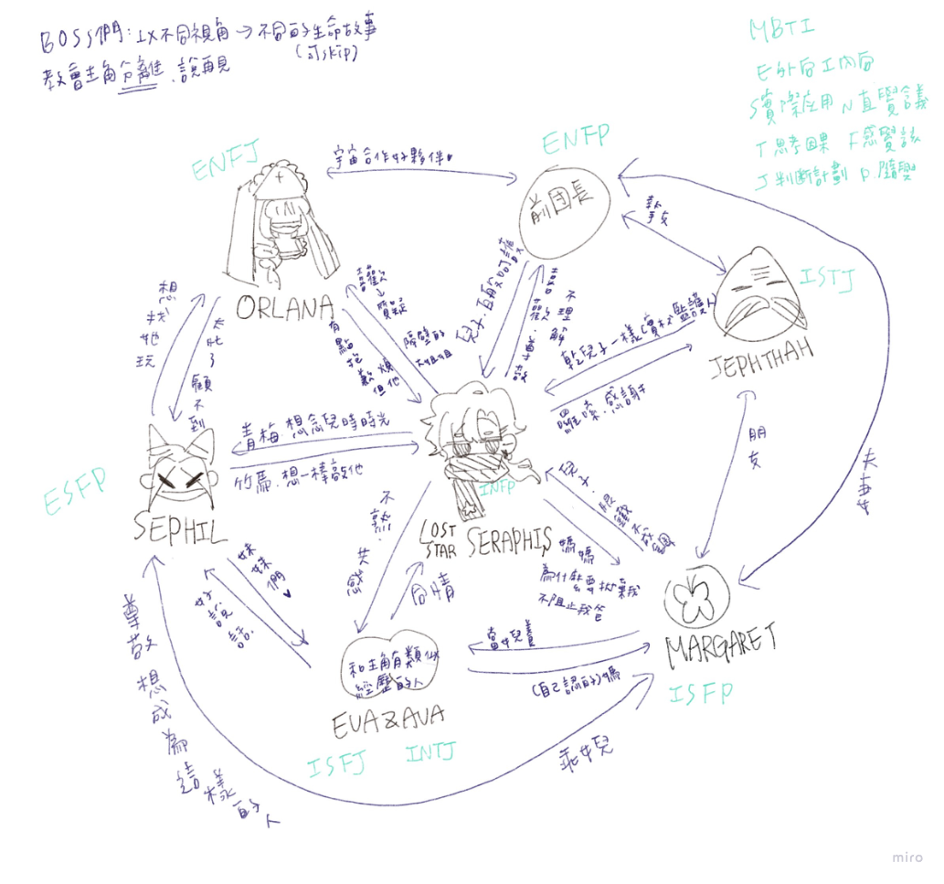
目錄 | 類別 | 文本名稱 |  | 類別 | 連結
 | 角色設定 | 賽拉菲斯 |  | 主角 | 跳轉
 |  | 傑福特 |  | 副團長 | 跳轉
 |  | 奧蘭娜 |  | 聖女 | 跳轉
 |  | 賽菲爾 |  | 小丑 | 跳轉
 |  | 艾薇 |  | 雙子姊 | 跳轉
 |  | 艾娃 |  | 雙子妹 | 跳轉
 |  | 伊麗莎白 |  | 寡婦 | 跳轉
 | 星球設定 | 世界設定 |  |  | 跳轉
 |  | 伊婓 |  | 恆星 | 跳轉
 |  | 露薇拉 |  | 環狀星球 | 跳轉
 |  | 星影之境 |  | 雙星系統 | 跳轉
 |  | 銀光谷 |  | 星雲 | 跳轉

角色設定表

遊戲主角=Lost Star
「無論黑夜有多長，黎明總會到來。」
姓名 | 賽拉菲斯（Seraphis） |  |  | 所屬 | 彗星團-第八代團長 |  | 年齡 | 17 | 性別 | 男 |  |  | 我沒說年齡的單位，你以為單位是年嗎？
人物形象 |  |  |  |  |  | 故事中定位 |  |  |  |  |  |  | 錯 單位是普朗克時間啊
身材瘦高，短髮微捲。因為喪父而帶有種悲傷的頹廢感，在故事後期變成獨當一面的菁英。 |  |  |  |  |  | 遊戲主角，推動故事前進的角色。年輕的傭兵團團長，經歷成長和內心掙扎的角色。

人物關係 |  |  |  |  |  | 他人的評價
- 對副團長：視他為良師益友，對他的教導和支持心存感激，深信他的智慧和經驗。 - 對聖女姊姊：尊敬她的地位和貢獻，但感到遠離宗教世界的自己和她之間存在著隔閡。 - 對小丑：視她為有趣的朋友，但也感到她的謎一般性格讓自己難以捉摸。 - 對雙子姊妹：感到對她們的存在感到好奇和驚奇，但同時也感受到她們的神秘和力量。 - 對寡婦：對她的出現感到驚訝和好奇，但同時感受到她的神秘氛圍和影響力。 |  |  |  |  |  | 被視為傭兵團的希望和未來，但也被認為缺乏經驗和成熟度。在故事的前期因為疏於對傭兵團的管理，所以被其他人認為毫無責任心又懶惰，但在後期積極的做出改變，成為使人信服的團長。

 |  |  |  |  |  |  |  |  |  |  | 0 | 賽門（Simon） - 來自聖經中的名字，代表著堅定和信仰。
 |  |  |  |  |  |  |  |  |  |  | 0 | 珈博利（Gabriel） - 聖經中的大天使名字，意為「神的力量」，代表著力量和保護。
 |  |  |  |  |  |  |  |  |  |  | 2 | 塞拉菲斯（Seraphis） - 散發出神秘和力量的名字，彷彿一顆遠古星辰的名字。
 |  |  |  |  |  |  |  |  |  |  | 2 | 拉撒路思（Lazarus） - 聖經中復活的奇蹟故事中的人物，象徵著重生和希望。
 |  |  |  |  |  |  |  |  |  |  | 0 | 馬克（Mark） - 參考馬可福音中的馬可，象徵著勇氣和決心。
 |  |  |  |  |  |  |  |  |  |  | 1 | 伊利亞（Elijah） - 參考以利亞先知，代表著正義和信仰。

習慣 |  |  |  |  |  | 價值觀
習慣獨自思考和反省，偶爾會表現出頑固和冷漠的一面。 |  |  |  |  |  | 在歷練中逐漸明白父親的用心，對於責任和正義有著更深的體會。

人生大事
16歲：喪父QQ，同時繼承了彗星團 17歲：故事開始

副團長
「領導者的勇氣，源於內心的堅定。」
姓名 | 傑福特（Jephthah） |  |  | 所屬 | 彗星團-第七代副團長 |  | 年齡 | 72 | 性別 | 男 | 0 | 艾德加（Edgar） - 一個古老而威嚴的名字，象徵著智慧和權威。
人物形象 |  |  |  |  |  | 故事中定位 |  |  |  |  | 0 | 魯德拉（Rudra） - 來自神秘文明的名字，帶著神聖和力量的象徵。
高大威嚴，白髮灰鬍，總是帶著一絲溫和的笑容。 |  |  |  |  |  | 主角的良師益友，傭兵團的智囊和支柱。 |  |  |  |  | 1 | 阿爾克拉斯（Alkras） - 充滿智慧和耐心的名字，彷彿一顆遠古恆星的名字。
 |  |  |  |  |  |  |  |  |  |  | 1 | 亞伯納（Abner） - 參考聖經中的亞伯納，代表著智慧和領導能力。
人物關係 |  |  |  |  |  | 他人的評價 |  |  |  |  | 1 | 傑福特（Jephthah） - 參考聖經中的耶弗他，象徵著勇敢和堅定。
- 對主角：視他為門下弟子，希望他能夠成為一名出色的領袖，全心全意地支持和幫助他。 - 對聖女姊姊：尊敬她的智慧和經驗，但也希望她能夠理解主角的處境和困惑。 - 對小丑：感受到她的獨特和奇特，但也希望她能夠在適當的時候給予主角幫助和支持。 - 對雙子姊妹：對她們的神秘力量充滿好奇和尊重，但同時也感受到她們的不可思議。 - 對寡婦：對她的出現感到驚訝和警惕，但同時也感受到她的神秘氛圍和威脅。 |  |  |  |  |  | 被視為傭兵團的中堅力量，有著豐富的戰鬥經驗和智慧，深受所有人的敬重。 |  |  |  |  | 1 | 伊賽亞（Isaiah） - 參考以賽亞先知，代表著智慧和啟示。

習慣 |  |  |  |  |  | 價值觀
喜歡喝茶思考，喜歡傳授經驗給年輕的團員，對於主角有著無私的奉獻。 |  |  |  |  |  | 相信傳承和奮鬥，對於保護傭兵團和指引主角有著責任感，以自己的行動影響著年輕一代。

人生大事
72歲：死亡

聖女
「堅定的信念，讓我們勇往直前。」
姓名 | 奧蘭娜（Orlana） |  |  | 所屬 | 史初之星-聖都 聖女 |  | 年齡 | 27 | 性別 | 女 | 2 | 奧蘭娜（Orlana） - 充滿神聖和力量的名字，象徵著希望和光明。
人物形象 |  |  |  |  |  | 故事中定位 |  |  |  |  | 2 | 羅菈娜（Lorana） - 一個神秘而美麗的名字，彷彿來自遙遠星辰的女神。
氣質高貴，長髮飄逸，散發著神聖的光芒。乘坐著一輪明月，為了屏除世間的干擾而戴上面紗。 |  |  |  |  |  | 伊菲爾的領袖，眾人依賴的象徵。在故事中促使著主角踏上旅途開啟歷險，也是最後考驗主角的最終魔王。 |  |  |  |  | 1 | 薩菲拉（Saphira） - 散發出神秘和智慧的名字，彷彿一顆閃耀的星星。
 |  |  |  |  |  |  |  |  |  |  | 0 | 瑪利亞（Maria） - 參考聖母瑪利亞，象徵著純潔和慈悲。
人物關係 |  |  |  |  |  | 他人的評價 |  |  |  |  | 1 | 伊莉莎白（Elizabeth） - 參考聖母的表親伊莉莎白，代表著善良和包容。
- 對主角：希望他能夠找到自己的信念和方向，但同時也對他的冷漠感到困惑和失望。 - 對副團長：尊敬他的智慧和經驗，但同時也希望他能夠理解自己的選擇和信念。 - 對小丑：感受到她的獨特和活潑，但同時也感受到她的不可預測性和謎一般性格。 - 對雙子姊妹：對她們的存在感到好奇和敬畏，但同時也感受到她們的神秘力量和影響力。 - 對寡婦：對她的出現感到驚訝和不安，但同時也感受到她的神秘氛圍和力量。 |  |  |  |  |  | 被視為聖潔無暇的存在，受到眾人的尊崇和崇拜，是國家的精神支柱。非常的守規矩與注重規則，有時會覺得有點不近人情，但是偶爾會有點孩子氣。 |  |  |  |  | 0 | 珍妮佛（Jennifer） - 含有「神的恩賜」之意，象徵著聖潔和智慧。

習慣 |  |  |  |  |  | 價值觀
喜歡默默關注著一切，喜歡幫助需要幫助的人，對於宗教信仰有著堅定的信念。 |  |  |  |  |  | 相信愛與和平，但同時也正視那些醜陋的部分。

人生大事

小丑
「笑容是最好的面具，幽默是最好的武器。」
姓名 | 塞菲爾（Sephil） |  |  | 所屬 | 環星 |  | 年齡 | 18 | 性別 | 女
人物形象 |  |  |  |  |  | 故事中定位 |  |  |  |  | 1 | 梅菲斯特（Mephisto） - 一個充滿神秘和詭計的名字，彷彿來自魔法世界的小丑。
身材纖瘦，在頭上綁上兩個武裝著自己的尖尖包頭，髮色故意染成奇特的粉色。總是面帶笑容，企圖用外在武裝自己，然而內心卻比誰都柔軟。 |  |  |  |  |  | 馬戲團國家的領袖，個性獨特，常常讓人捉摸不透。 |  |  |  |  | 0 | 芬達（Fenda） - 一個充滿奇幻和遊戲感的名字，彷彿來自夢境的幻想角色。

 |  |  |  |  |  |  |  |  |  |  | 2 | 塞菲爾（Sephil） - 散發出不羈和自由的名字，彷彿一片自由飄忽的雲彩。
人物關係 |  |  |  |  |  | 他人的評價 |  |  |  |  | 0 | 希米優（Hermione） - 參考希臘神話中的赫密俄涅，象徵著智慧和巧思。
- 對主角：是主角的青梅竹馬一般的關係。 - 對副團長：尊敬他的智慧和經驗，但同時也感受到他的束縛和壓力，希望他能夠給予他們更多的自由和空間。 - 對聖女姊姊：感受到她的神聖和威嚴，但同時也感受到她的冷漠和疏離，希望她能夠理解他們的特殊性格和需求。 - 對雙子姊妹：對她們的神秘力量感到好奇和驚奇，但同時也感受到她們的不可預測性。 - 對寡婦：對她的出現感到興奮和好奇，但同時也感受到她的神秘氛圍和威脅。 |  |  |  |  |  | 被視為謎一般的存在，雖然表面看似輕浮，但實際上擁有著深刻的洞察力。 |  |  |  |  | 1 | 莉莉絲（Lilith） - 這個名字源自古代神話中的女性形象，代表著神秘和魔法的力量，與小丑奇幻而神秘的形象相符合。
 |  |  |  |  |  |  |  |  |  |  | 0 | 貝絲（Beth） - 意為「上帝的兒女」，這個名字突顯了小丑充滿想像力和無窮創意的一面，以及她對表演藝術的熱愛和追求。

習慣 |  |  |  |  |  | 價值觀
喜歡戲弄他人，喜歡用幽默和機智掩蓋自己的內心。 |  |  |  |  |  | 相信快樂和自由，對於人生的無常有著豁達的態度，善於將生活中的苦難轉化為笑聲。

人生大事

雙子-姊姊 |  |  |  |  |  |  |  |  |  |  |  | 相依為命的孤兒
「在黑暗中尋找光明，就是我們的使命。」
姓名 | 艾娃（Eva） |  |  | 所屬 | 雙星 |  | 年齡 | 12 | 性別 | 女 | 1 | 艾莉絲（Aelis） - 一個充滿神秘和幻想的名字，彷彿來自童話世界的雙胞胎姊姊。
人物形象 |  |  |  |  |  | 故事中定位 |  |  |  |  | 1 | 薇菈（Vira） - 充滿活力和奔放的名字，象徵著青春和自由。
外表沉靜，眼神中流露著憂愁和困擾，常常沉思不語，給人一種神秘的感覺。 |  |  |  |  |  | 黑暗童話般國家的管理者之一，擁有著神秘的力量，但內心卻充滿了煩惱和困擾。 |  |  |  |  | 1 | 蓓爾蒂（Beldi） - 一個充滿天真和童趣的名字，彷彿來自星空的精靈之舞。

人物關係 |  |  |  |  |  | 他人的評價 |  |  |  |  | 0 | 菲比（Phoebe）和希拉（Hera） - 菲比源自希臘神話中的女神，希拉則是希臘神話中宙斯的妻子，兩者組合象徵著光明和神聖。
- 對主角：對主角感到好奇和想要了解，但同時也對他的成熟和經驗感到敬佩。 - 對副團長：對副團長的智慧和經驗感到尊敬和欽佩，但同時也希望他們能夠給予更多的自由和空間。 - 對聖女姊姊：對聖女姊姊的地位和權威感到敬畏和遠離，但同時也希望她能夠理解他們的特殊性格和需求。 |  |  |  |  |  | 雖然是雙胞胎姊妹之一，但和妹妹的性格截然相反。她的困擾和煩惱總是影響著妹妹，卻又無法找到解決的方法，因此常常感到無助和沮喪。 |  |  |  |  | 0 | 欣妮（Xeni）和瑪莉（Mary） - 欣妮象徵著歡樂和喜悅，瑪莉象徵著純潔和聖潔。
 |  |  |  |  |  |  |  |  |  |  | 0 | 莎拉（Sarah）和莉娜（Lena） - 莎拉是聖經中的人物，代表著希望和信仰，莉娜象徵著柔和和美好。
 |  |  |  |  |  |  |  |  |  |  | 1 | 愛莉絲（Alice）與艾莉雅（Aria） - 「愛莉絲」象徵著光明與希望，而「艾莉雅」則代表著美麗與和諧。這兩個名字在一起，彰顯了雙子姊妹之間的親密關係和互補性。
 |  |  |  |  |  |  |  |  |  |  | 0 | 芙蕾雅（Freya）與貝拉（Bella） - 「芙蕾雅」象徵著愛與力量，而「貝拉」則代表著美麗與幸福。這對名字呼應了雙子姊妹之間的深厚情感和友誼。
 |  |  |  |  |  |  |  |  |  |  | 1 | 莉亞（Leia）與琳達（Linda） - 「莉亞」象徵著堅強與勇氣，而「琳達」則代表著溫柔與善良。這一對名字彰顯了雙子姊妹之間的相互支持和合作精神。
 |  |  |  |  |  |  |  |  |  |  | 2 | 艾薇（Ava）與艾娃（Eva） - 「艾薇」象徵著生命的活力與勇氣，而「艾娃」則代表著美麗與善良。這兩個名字一起，展現了雙子姊妹之間的愛與力量。
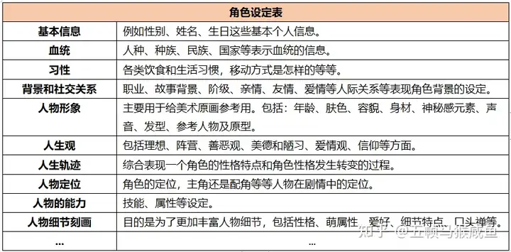
習慣 |  |  |  |  |  | 價值觀
喜歡和妹妹一起行動，經常一起探索世界和玩耍。他們喜歡講故事，解謎和玩遊戲，常常充滿童真和好奇心。 |  |  |  |  |  | 他們相信相互支持和共同成長的重要性。雖然性格迥異，但彼此之間的連結是不可分割的，他們深信相互扶持可以克服一切困難。

人生大事

雙子-妹妹
「無論前路多麼艱辛，我們始終相伴。」
姓名 | 艾薇（Ava） |  |  | 所屬 | 雙星 |  | 年齡 | 12 | 性別 | 女
人物形象 |  |  |  |  |  | 故事中定位
外表瘋狂奔放，行為古怪，時而歡笑時而哭鬧，完全沒有顧忌地表達自己的情緒。 |  |  |  |  |  | 黑暗童話般國家的管理者之一，擁有著超自然的能力，但行為總是古怪而難以捉摸。

人物關係 |  |  |  |  |  | 他人的評價
- 對主角：對主角感到好奇和想要了解，但同時也對他的成熟和經驗感到敬佩。 - 對副團長：對副團長的智慧和經驗感到尊敬和欽佩，但同時也希望他們能夠給予更多的自由和空間。 - 對聖女姊姊：對聖女姊姊的地位和權威感到敬畏和遠離，但同時也希望她能夠理解他們的特殊性格和需求。 |  |  |  |  |  | 與姊姊截然不同，她看似瘋狂，但其實是為了掩蓋內心的困擾和不安。姊姊的困擾常常讓她感到煩躁和焦慮，但又不知道該如何幫助姊姊，只能以自己的方式逃避現實。 |  |  |  |  | 1 | 露娜（Luna） - 一個充滿神秘和夢幻的名字，彷彿來自月光下的雙胞胎妹妹。
 |  |  |  |  |  |  |  |  |  |  | 1 | 菲雅（Fia） - 充滿活力和活潑的名字，象徵著童真和快樂。
 |  |  |  |  |  |  |  |  |  |  | 0 | 美莎（Misa） - 一個充滿陽光和笑容的名字，彷彿來自星星的微笑。

習慣 |  |  |  |  |  | 價值觀
喜歡和姊姊一起行動，經常一起探索世界和玩耍。他們喜歡講故事，解謎和玩遊戲，常常充滿童真和好奇心。 |  |  |  |  |  | 他們相信相互支持和共同成長的重要性。雖然性格迥異，但彼此之間的連結是不可分割的，他們深信相互扶持可以克服一切困難。

人生大事

寡婦 |  |  |  |  |  |  |  |  |  |  |  | 說不定她是小星星的媽，因為種種原因讓小星星跟著爸爸去旅行
「在黑暗中尋找光明，溫暖將永不熄滅。」
姓名 | 瑪格麗特（Margaret） |  |  | 所屬 | 星雲 |  | 年齡 | 35 | 性別 | 女
人物形象 |  |  |  |  |  | 故事中定位 |  |  |  |  | 2 | 塞苓（Selene） - 充满神秘和深沉的名字，象徵着黑夜中的守护者。
臉上帶著神祕的微笑，周身散發著神秘而肅穆的氛圍，讓人不禁為之驚嘆。 |  |  |  |  |  | 在故事中扮演著一個神秘的角色 |  |  |  |  | 1 | 阿娜斯塔西婭（Anastasia） - 一个充满优雅和神秘的名字，给人一种不可捉摸的感觉。
 |  |  |  |  |  |  |  |  |  |  | 0 | 基雅（Gia） - 一個充滿力量和智慧的名字，彷彿來自遠古的女神之聲。
人物關係 |  |  |  |  |  | 他人的評價
- 對主角：兒子。感受到他的潛力和魅力，但同時也感受到他的冷漠和疏離。 - 對副團長：友人，尊敬他的智慧和經驗。 - 對聖女姊姊：對她的神聖和威嚴感到好奇和敬畏，但同時不想主動接近她。 - 對小丑：時常被她活潑逗樂，在賽拉菲斯離開後常常一起喝茶賞花。 - 對雙子姊妹：對她們的存在感到驚訝又好奇，當成自己的女兒一樣呵護著年幼的領導者。 |  |  |  |  |  | 因為外表的特點而引人注目，但實際上內心深處的秘密讓人難以捉摸。 |  |  |  |  | 0 | 露西亞（Lucia） - 聖經中的女性名字，代表著光明和智慧。
 |  |  |  |  |  |  |  |  |  |  | 2 | 瑪格麗特（Margaret） - 聖經中的名字，象徵著美麗和優雅。
 |  |  |  |  |  |  |  |  |  |  | 0 | 安娜（Anna） - 來自聖經中的女性名字，代表著恩典和慈悲。

 |  |  |  |  |  |  |  |  |  |  |  | 死了爹地

習慣 |  |  |  |  |  | 價值觀
喜歡保持神秘，喜歡獨自思考和計劃，善於利用自己的魅力達成目的。 |  |  |  |  |  | 可能隨著故事的發展而逐漸揭露，但在故事初期通常被認為是一個謎一般的存在，讓人充滿好奇和想像。

人生大事

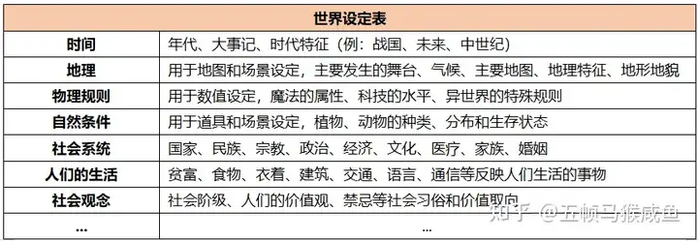
世界觀

宇宙共通
紀年 | 銀河 |  | 現在時間 |  | 銀河4202年
宇宙大事記
年份 |  | 誰 |  | 在哪 |  | 做了什麼

4185 |  | 主角(0)、瑪格麗特(18) |  | 銀光谷 |  | 在瑪格麗特的努力下，賽拉菲斯出生了
4191 |  | 瑪格麗特(24) |  | 銀光谷 |  | 瑪格麗特的父親去世，銀光谷的居民們質疑瑪格麗特能不能做好一名領導者，尤其是在和外來的男子生下兒子。多重質疑和獨自照顧兒子的壓力使她身心俱疲，一次賽拉菲斯的哭鬧時差點失手傷害兒子，被自己嚇到的瑪格麗特遂決定將孩子交給彗星團團長的丈夫照顧。
 |  | 賽拉菲斯(6) |  | 銀光谷 |  | 因瑪格麗特的身心狀況，而交由賽拉菲斯父親繼續照顧小星星。就此以後，賽拉菲斯加入彗星團的旅行行列。

4202 |  | 賽拉菲斯(17) |  |  |  | 喪父
 |  |  |  |  |  | 遊戲開始

 |  |  |  |  |  |  |  |  |  |  |  |  | [星系設定]
原始恆星 - 伊婓（Ifir） |  |  |  |  |  |  |  |  |  |  |  |  | 大事記
環境設定 |  |  |  |  |  |  |  |  |  |  |  |  | 物理規則（有沒有魔法、科技發展程度等）
地理環境 |  |  |  |  |  | 自然條件 |  |  |  |  |  |  | 自然條件（動植物）
位於一個原始的恆星系統，星球呈藍色，空氣清新，水源充足。 |  |  |  |  |  | 該國家擁有壯麗的海景與沙灘。 |  |  |  |  |  |  | 人們的生活（階級分布、食物、衣著、建物風格、交通、語言、通信）
 |  |  |  |  |  |  |  |  |  |  |  |  | 社會觀念（價值觀、習俗、禁忌）

物理規則 |  |  |  |  |  | 社會生活 |  |  |  |  |  | 安藍達（Alandar） - 響亮的名字，意為「光明之地」。
科技發展較為原始，但對自然的尊重和保護意識非常強烈。 |  |  |  |  |  | 人們崇尚和平、真誠和善良，建築風格簡潔優雅，社會生活以共融、和睦為主。 |  |  |  |  | 1 | 伊菲爾（Ifir） - 具有古老氣息的名字，意為「清澈的水源」。
 |  |  |  |  |  |  |  |  |  |  |  | 蒼藍之星（Azure Star）

環狀行星 - 露薇拉（Luvira）
環境設定
地理環境 |  |  |  |  |  | 自然條件
該國家位於一個環狀星球，星球表面有許多不同主題的區域，如綠洲森林、草原、沙漠等。 |  |  |  |  |  | 該國家擁有豐富的沙漠景觀，一些綠洲湖泊和河流。

物理規則 |  |  |  |  |  | 社會生活 |  |  |  |  | 1 | 拉克斯菲爾（Laxfield） - 輕快的名字，象徵著歡樂與愉悅。
科技發展相對較為落後，但藝術和表演藝術水平極高。沙漠地區國家的發展程度吧。維多利亞時期的感覺。 |  |  |  |  |  | 人們熱愛藝術和表演，生活節奏輕鬆愉快，每天都有各種精彩的表演和活動。 |  |  |  |  |  | 露薇拉（Luvira） - 具有優雅氣質的名字，意味著愛與和諧。

雙星 - 星影之境（Stellar Shades Realm）
環境設定 |  |  |  |  |  |  |  |  |  |  |  | 星影之境（Stellar Shades Realm）
地理環境 |  |  |  |  |  | 自然條件 |  |  |  |  |  | 銀光谷（Silverglow Valley） - 具有浪漫氛圍的名字，暗示著這個國度的美麗和神秘。
該國家位於一個雙星系統，兩顆星球環繞彼此運行，共同形成一個和諧的星系。 |  |  |  |  |  | 該國家擁有壯麗的雙星景觀，星球表面有著多樣的地形，包括高山、峽谷和平原。

物理規則 |  |  |  |  |  | 社會生活
科技發展較為原始，但對自然的尊重和保護意識非常強烈。坐落在森林中的近現代研究所。 |  |  |  |  |  | 人們喜愛探索和冒險，對科學和知識充滿好奇心，社會生活充滿活力和創造力。

行星狀星雲 - 銀光谷（Silverglow Valley） |  |  |  |  |  |  |  |  |  |  | 1 | 花海星雲（Floral Nebula）
環境設定 |  |  |  |  |  |  |  |  |  |  |  | 星花之國（Starry Bloom Realm）
地理環境 |  |  |  |  |  | 自然條件 |  |  |  |  | 1 | 花語星（Floralis） - 充滿詩意的名字，象徵著這個國家的花朵盛開之美。
該國家位於一個星雲中，星雲中充滿著美麗的花草和植被，環境優美。 |  |  |  |  |  | 星雲中的星球氣候溫和，氣候宜人，植被茂密，生態豐富。 |  |  |  |  |  | 幽光谷（Glowshade Valley） - 具有神秘感的名字，暗示著這個國家的神秘之處。

物理規則 |  |  |  |  |  | 社會生活
科技發展水平較高，有那種龐克感。但人們對自然的保護意識很高，注重生態平衡和環境保護。 |  |  |  |  |  | 人們尊重自然和生命，崇尚和平與和諧，建築風格優美，充滿藝術氣息。

